상품제안서
나빌레라 서울 관광지 오프너마그넷 냉장고자석 마그네틱 관광기념품 | 상품코드: F32796

 |  |  |  |  |  |  | 02-412-0044 | www.easy1.co.kr
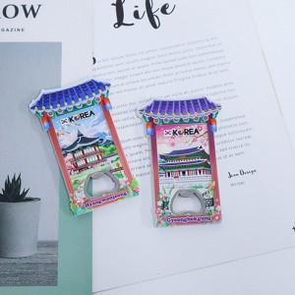

【상세/제작정보】

【인쇄/포장옵션】 | 실크 / OPP(비닐)

【공급단가】 | 수량 | 100~ | 300~ | 500~ | 1,000~ | 3,000~
*VAT별도 | 단가 | 2,730원 | 2,610원 | 2,550원 | 2,480원 | 2,440원

【상품 URL】 | https://dev.easy1.co.kr:443/src/goods_detail.php?gdno=32796

